Mode d'emploi
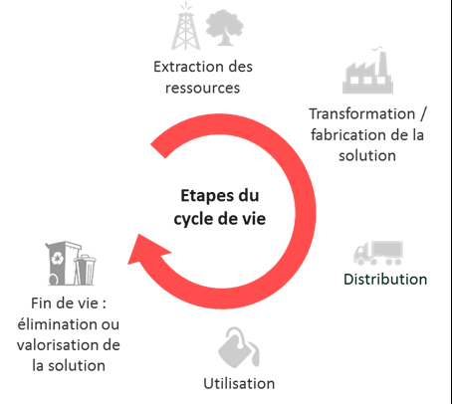


Mode d'emploi pour remplir le document "Annexe 5 : grille d'impacts"

Les impacts environnementaux sont à compléter uniquement par le chef de file, à l'échelle du projet dans son ensemble Objectifs de l'annexe 5 : L’ADEME cherche à évaluer l'impact potentiel du projet sur l’environnement en appréciant qualitativement et, dans la mesure du possible, quantitativement, les principaux impacts pressentis de chaque projet soutenu. Ces impacts sont évalués par rapport à une "solution de référence" alternative utilisée sur le marché, ou la situation actuelle sans innovation. Du point de vue de l’environnement, l’enjeu est de savoir si les produits et services déployés grâce à l'innovation auront des caractéristiques environnementales meilleures que celles des solutions auxquelles ils viendront se substituer. L'onglet 2 "Evaluation qualitative (multicritères)" consiste en une vision d'ensemble à dominante qualitative des charges et bénéfices de l'innovation sur une série d’indicateurs environnementaux (énergie, climat, pollution eau et sols, ressources, déchets...), reposant sur : - des questions préalables pour contextualiser l'innovation dans ses conséquences environnementales possibles - un scoring de durabilité allant de – 2 (impact négatif du projet) à + 2 (impact positif du projet) sur chaque critère ; - une explicitation de la note attribuée ; - si possible des objectifs quantitatifs associés à une métrique. L'onglet 3 "Evaluation quantitative (simplifiée GES)" consiste en un focus quantitatif simplifié sur l'indicateur phare du réchauffement climatiques : le Gaz à Effet de Serre (GES). L'onglet 4 "indicateur spécifique AAP" consiste en un focus quantitatif simplifié sur un autres indicateur en fonction de la thématique de l'AAP L'onglet 5 "impacts R&D" élargit le périmètre à 2 indicateurs non environnementaux de R&D : brevets et TRL - Technology Readiness level L'onglet 6 "ODD" précise les impacts sociaux du projet selon les axes de réduction de la pauvreté, de la précarité et des inégalités

Onglet 2 " "Evaluation qualitative (multicritères)" DEFINITION Il s'agit à ce stade de préciser, "à dire de porteur de projet", les indicateurs de flux (les émissions de GES / kWh consommés ou produits / émissions de polluants / quantités de ressources / quantité de déchets), qui devraient être pris en compte dans le chiffrage ultérieur des impacts environnementaux, en leur attribuant un score d'impact potentiel. Les impacts pressentis peuvent être dits « positifs » ou « négatifs» et donnent la tendance des pollutions potentiellement évitées par le programme et des bénéfices environnementaux du programme (en positif), et des potentiels dommages collatéraux ou préjudices portés à l'environnement (en négatif). Préjudice au sens de la réglementation taxonomie UE des activités durables avec la notion de DNSH, Do Not Significant Harm. A noter que Les flux sont des causes et les impacts des conséquences METHODE DE REMPLISSAGE Estimation qualitative du degré d’impact par rapport à la solution de référence : échelle d’intensité pour chaque indicateur visé Indiquer dans la colonne la note correspondante (entre -2 et +2) : + = impact positif sur ce critère 0 = impact neutre sur ce critère - = impact négatif sur ce critère Remarque : Cette matrice qualitative est une traduction de la contribution substantielle à la réalisation d'un objectif environnemental et de l'absence de préjudice causé à l'environnementé ou DNSH (Do Not Significant Harm) figurant dans les nouvelles réglementations européennes du plan d'action sur la finance durable (depuis 2018), et notamment le réglement taxonomique progressivement mis en place depuis 2021, qui édicte les critères de durabilité des différents secteurs économiques.
Onglet 3 "Evaluation quantitative (simplifiée GES)" - Une aide est fournie en dépliant les lignes de l'onglet 3 DEFINITION Estimation quantitative. Il s'agit d'évaluer avec une méthode simplifiée le bénéfice environnemental de la solution (ou action) mise en œuvre en terme de réduction d’émissions de GES (t éq. CO2 évité) par an sur la période considérée (cycle commercial de 5 ans post projet et une durée d'exploitation/d'utilisation de la solution de 8 ans), par rapport à une solution de référence à définir, ou scénario de référence (voir illustration). L'objectif étant la comparaison de l'impact du projet avec une référence contrefactuelle (ce qui se serait passé sans la mise en œuvre du projet), permettant de déduire par différence un ordre de grandeur du bénéfice climatique du projet. Attention L'impact pour une unité de la solution (ou unité d'oeuvre) est mesuré sur une année. Au-delà de l’étude d’une unité d'oeuvre de la solution innovante, la méthode vise une extrapolation par effet multiplicateur en fonction des projections du business plan sur 5 ans : multiplication de l'impact annuel de la solution par le nombre d'unités vendues sur le marché (ou par les volumes de production pour un démonstrateur) et par le nombre d'année d'exploitation (ou d'utilisation) fixé à 8. METHODE DE REMPLISSAGE La méthode repose sur l'utilisation de facteurs d'émissions (kg CO2eq/unité de flux) qui sont des coefficients multiplicateurs permettant de traduire les flux de gaz, matières, énergie, etc. en émissions de CO2eq et donc de convertir presque tous types d'impacts en équivalent Gaz à Effet de Serres. Les sources des facteurs d'émissions seront précisées (ex: ADEME-bilan GES). L'indicateur se calcule en faisant la différence entre : les tonnes d’émissions GES (éq.CO2) relatives à la solution innovante étudiée et les tonnes d’émissions GES (éq.CO2) relatives à la solution de référence. Les hypothèses de calcul et de périmètre d'étude seront expliquées par le chef de file ( | 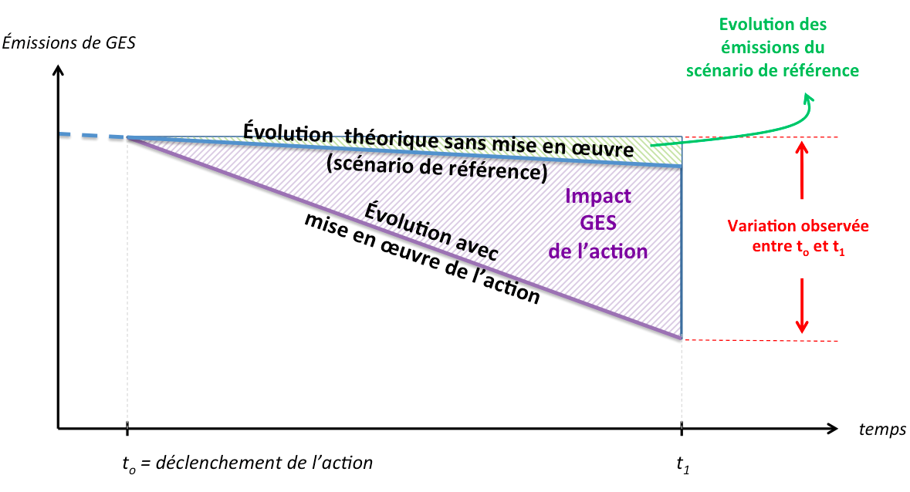

Définition de la Solution (ou scénario) de référence pour la comparaison : Solution la plus probable mise en œuvre sur le marché en l'absence d'innovation, ou Situation actuelle. Voici des exemples à titre indicatif : - Le « projet A » (Thématique navire) a pour objectif le développement d’un navire à propulsion électrique. La solution de référence correspond à ce que propose le marché, à savoir un navire diesel classique, sans études spécifiques de conception dédiées aux économies d'énergie ; Une unité = un navire - Le « projet B » (Economie Circulaire) propose la fabrication de produits finis à partir de matières premières secondaires (issues de déchets recyclés) grâce à un un procédé innovant. La solution de référence correspond à la fabrication du même produit à partir de matières premières vierges ; Une unité = un produit. - Le « projet C » vise la fabrication d’une centrale innovante de production d’électricité à partir de ressources renouvelables. La solution de référence correspond à une centrale de production d’électricité « classique » (centrale combinée gaz) présentant la même capacité de production. Une unité = une centrale innovante. - Le « projet D » vise la fabrication d’une usine de recyclage de déchets qui n’auraient pas été recyclés sans le projet. La solution de référence correspond à la situation où ces déchets ne sont pas recyclés et sont traités par une filière à préciser (incinération avec valorisation énergétique et/ou mise en décharge par exemple). Une unité = une usine de recyclage. Voici quelques recommandations complémentaires : La solution de référence proposée doit répondre aux mêmes besoins de l’utilisateur que la solution innovante évaluée La solution de référence correspond à une alternative à la solution évaluée, crédible et disponible sur le marché ; La solution de référence est partagée et dans la mesure du possible reconnue par un grand nombre d’acteurs économiques du secteur ou concernés par cette solution ; La solution de ré

Notion de cycle de vie de l'innovation à intégrer dans les hypothèses d'évaluation quantitative

Eval° quali (multicritères)
Les impacts environnementaux sont à compléter uniquement par le chef de file, à l'échelle du projet dans son ensemble
Quel est le service rendu par le projet d'un point de vue environnemental ?

+ = le projet aura un impact positif sur ce critère
0 = le projet aura un impact neutre sur ce critère
- = le projet aura un impact négatif sur ce critère
Si vous réfléchissez aux conséquences environnementales de votre projet | Quelles sont les perspectives de réplication / déploiement de l'innovation et donc de diffusion à plus grande échelle des effets bénéfiques de l'innovation ?
 | A l'inverse quels sont les risques de diffusion d'effets négatifs pouvant porter préjudice à l'environnement (dommages collatéraux ou transferts d'impacts) ?
Quels points de vigilance pour assurer le succès environnemental de votre projets ?

AIDE (déplier la ligne)

Critères de durabilité et indicateurs |  |  | Note | justification | Métriques retenues | Objectifs quantitatifs (pour une année) | Illustrations de métriques et d'objectifs
Par rapport à la solution de référence (à service rendu équivalent), et pour la ou les phases du cycle de vie les plus impactantes de l'innovation, il est prévu que l’innovation permette… Lecture des notes : • -2 :impact environnemental beaucoup moins bon que celui de la solution de référence • +2 : impact environnemental bien meilleur que celui de la solution de référence • 0 : pas d’impact identifié | Atténuation du changement climatique | Production ajoutée d'électricité ou de chaleur renouvelable (ENR) |  |  |  |  | Production / consommation EnR (kWh) (quantité, part de la production d'électricité issus d'EnR vs consommation,...) Descriptif solution : PV, Hydrolien, éolien Développement d'autoconsommation sur site? --> Effets attendus ? --> Augmentation de la production d'énergie renouvelable (MWh EnR supplémentaires/an)
 |  | Efficacité énergétique via la réduction des consommation |  |  |  |  | impact sur Consommation énergétique globale (kWh) Descriptif solution : Optimisation procédés : échangeurs, PAC, microgénération? Numérique : sobriété? Consommation du stockage des données? --> Ordre de grandeur des Gain en kWh évités/an sur la consommation énergétique globale ? --> Production d'énergie de récupération (GWh/an)
 |  | Climat via la réduction des émissions GES |  |  |  |  | Impact sur le Gaz à Effet de Serre Descriptif solution : --> Ordre de grandeur des réduction des émissions de GES (t CO2eq évitées/an)
 | Adaptation au changement climatique (Résilience face aux risques environnementaux) |  |  |  |  |  | Il s'agit ici de contenir les conséquences des déréglements climatiques
 | Lutte contre les pollutions (prévention et contrôle) | Pollution de l’air |  |  |  |  | Impact sur PMx, COV, NOx, Sox Descriptif solution : Epuration, traitement de fumées, limitation émission de solvants, ... --> Ordre de grandeur de réduction des émissions de polluants et de particules fines après mise en oeuvre de la solution ?
 |  | Pollution de l'eau ou des sols |  |  |  |  | Impact sur métaux lourds, DCO, nitrates,... Descriptif solution : Traitement effluent liquides, station épuration? --> ordre de grandeur de la réduction d'impact sur métaux lourds, DCO, nitrates,… ?
 | Gestion des ressources en eau et marines (utilisation durable et protection) |  |  |  |  |  | Réduction de la consommation d'eau (m3/an)
 | Transition vers une économie circulaire (déchets, autres) | Optimisation de la consommation des ressources |  |  |  |  | Consommation de ressources : Quelles ressources? (utilités, eau, vapeur, minerais, métaux précieux…) : quantités Descriptif solution : Description des actions mises en place? --> Effets attendus Quantité de matière biosourcée utilisée (t)
 |  | Diminution et/ou recyclage des déchets |  |  |  |  | Génération de déchets : nature, quantité (taux de rebut, tonnes/an,..) Descriptif solution : Recyclage, Valorisation, Ré-emploi,... --> Réductions sur taux de rebut en %, quantités de déchets (t évités/an), quantités de matières recyclées (t/an) ?
 | Protection et restauration de la biodiversité et des écosystèmes (biodiversité et protection des espaces naturels, agricoles et sylvicoles) |  |  |  |  |  | Descriptif solution : réductions de consommation d'espace naturel, d'utilisation de substance nocive, ... --> Effets attendus ?
 | Impact sociétal |  |  |  |  |  | innovation ayant une utilité sociale, circuit court, production locale, emplois sur le territoire, bien-être animal, éducation à l'environnement, élément de sécurité, lutte contre les nuisances sonores, la pollution visuelle, la précarité énergétique etc.

Eval° quanti (simplifiée GES)
AIDE (déplier les lignes)
EXEMPLE (déplier les lignes)
EXEMPLE simplifié 1 : unité pilote de désamiantage
Résumé: le projet vise à développer une unité pilote de traitement de déchets amiantés, utilisant un procédé innovant. La quantité de déchets d'amiante traitée s'élève à 18 750 t par an.
La solution de référence est le torchage au plasma des déchets (vitrification plasma).
1
2
3

 | Composante clef de la solution considérée | Indicateur de Flux Flux de gaz, matière, d'énergie, etc., qui sera traduit ensuite en émissions de GES par l'intermédiaire des facteurs d'émissions | Quantité traitée par an pour une unité (ici quantité d'amiante traitées par une usine de désamiantage) | Unité du flux | Facteur d'émission (FE) | Unité du FE | Emissions de CO2 eq/an (t) pour la quantité annuelle produite (ici 18750 t pour une usine) | Cumul BP sur un cycle commercial de 5 ans (ici une seule usine considérée) | Emissions de CO2eq cumulées évitées sur un BP de 5 ans, et sur une durée d'exploitation de 8 ans (de l'usine) (t) | Si pertinent, émissions de CO2 évitées (t) sur le cumul BP à 5 ans et sur la durée de vie de la solution innovante (ici 30 ans)
solution projet | Process de recyclage développé | Déchets amiantés | 18,750.00 | t | 158.9 | kg CO2/ t traitée | 2,979.38 | 1.00 | 23,835.00 | 89,381.25
solution référence | Torchage | Déchets amiantés | 18,750.00 | t | 1300 | kg CO2/ t traitée | 24,375.00 | 1.00 | 195,000.00 | 731,250.00
 |  |  |  |  |  |  |  |  | -171,165.00 | -641,868.75
Hypothèses: | ð Solution de référence: torchage
 | Facteur d'émission torchage: 1,3 t CO2eq/t traitée (donnée issue d'une ACV)
 | ð Solution étudiée: process de recyclage développé On considère uniquement les émissions de CO2 relatives à la consommation d'énergie lors des étapes de process de séchage . Consommation de gaz: 700 kWh/ t traitée (information provenant du porteur de projet) Emissions CO2eq gaz nat: 0,227 kg /kWh (https://www.bilans-ges.ademe.fr/fr/accueil/documentation-gene/index/page/Gaz) Emissions de CO2eq de la solution étudiée: 700 x 0,227= 158,9 kg CO2/ t traitée Hypothèse de durée de vie : 30 ans

EXEMPLE simplifié 2 : bus électrique
Résumé: le projet vise à développer une nouvelle génération de bus électrique innovants. Chaque bus parcourt en moyenne 50 000 km par an.
La solution de référence est le bus diesel.
1
2
3

 | Composante clef de la solution considérée | Indicateur de Flux Flux de gaz, matière, d'énergie, etc., qui sera traduit ensuite en émissions de GES par l'intermédiaire des facteurs d'émissions | Quantité considérée par an pour une unité (ici éléctricité ou carburant consommé pour un bus par an) | Unité du flux | Facteur d'émission (FE) | Unité du FE | Emissions de CO2 eq/an (t) pour la quantité annuelle considérée (ici 50 000 km par an et par bus) | Cumul BP sur un cycle commercial de 5 an (ici vente 500 bus) | Emissions de CO2eq cumulées évitées (t) sur un BP de 5 ans et sur une durée d'utilisation de 8 ans (ici des 500 bus vendus) | Si pertinent, émissions de CO2 évitées (t) sur le cumul BP à 5 ans et sur la durée de vie de la solution innovante (ici 15 ans)
solution projet | Bus électrique (Mix élec. France) | Consommation d'électricité (France) | 75,000.00 | kWh | 0.0599 | kg CO2/ kWh | 4.49 | 250.00 | 8,985.00 | 16,846.88
 | Bus électrique (Mix élec. Europe) | Consommation d'électricité (Europe) | 75,000.00 | kWh | 0.42 | kg CO2/ kWh | 31.50 | 250.00 | 63,000.00 | 236,250.00
 | Bus électrique (total) |  |  |  |  |  |  | 500.00 | 71,985.00 | 253,096.88
solution référence | Bus moteur thermique diesel | Consommation de carburant | 22,750.00 | l | 3.1 | kg CO2/ l | 70.53 | 500.00 | 282,100.00 | 528,937.50
 |  |  |  |  |  |  |  |  | -210,115.00 | -275,840.63
Hypothèses: | On considère la vente cumulée de 500 bus électriques sur la base du BP prévisionnel qui porte sur les 5 années qui suivent le projet. Chaque bus parcourt 50 000 km/an. ð Solution de référence: bus diesel On néglige (dans cet exemple) les émissions de CO2 relatives à la fabrication du bus. Hypothèse de consommation en cycle urbain: 45,5 l /100 km --> consommation annuelle = 0,455 x 50000 = 22 750 l Emissions CO2eq diesel B7: 3,1 kg / l (https://www.bilans-ges.ademe.fr/fr/basecarbone/donnees-consulter/liste-element/categorie/405/siGras/1) Emissions de CO2eq de la solution de référence: 3100 x 0,455= 1410 CO2/ km

 | ð Solution étudiée: bus électrique On néglige (dans cet exemple) les émissions de CO2 relatives à la fabrication du bus. On considère uniquement les émissions de CO2 relatives à la consommation d'électricité pour la charge des batteries. Consommation d'électricité : 150 kWh/100 km --> Consommation d'électricté annuelle: 1,5 x 50 000 = 75 000 kWh Emissions CO2eq (mix français): 0,0599 kg /kWh (https://www.bilans-ges.ademe.fr) Emissions CO2eq (mix europe): 0,42 kg /kWh (https://www.bilans-ges.ademe.fr) Prévisions de vente moyennes sur les 5 prochaines années: 100 véhicules/an dont la moitié roulant en France et l'autre moitié en Europe. Durée de vie d'un bus (hypothèse moyenne) : 15 années d'utilisation/exploitation

Synthèse CO2eq évitées(t)

Etude environnementale déjà réalisée ? (ACV, bilan GES organisationnel, empreinte carbone produit/service, empreinte eau… ?)

Durée de vie de la solution étudiée et de la solution de référence |  | années

Cumul des émissions de "CO2 évités" sur BP de 5 ans (solution étudiée - solution de référence) | - | t eq CO2 (évitées) | sur 8 années d'exploitation ou d'utilisation
Cumul des émissions de "CO2 évités" | - | t eq CO2 (évitées) | sur la durée de vie de l'innovation (si pertinent)

Synthèse (conclusion sur le bénéfice environnemental attendu en terme d'émissions de CO2 évitées)

Solution innovante étudiée pour le projet
1
2
3
 | Composante-clef de la solution innovante considérée (brique technologique ou système complet) | Indicateur de Flux Flux de gaz, matière, d'énergie, etc., qui sera traduit ensuite en émissions de GES par l'intermédiaire des facteurs d'émissions | Quantité de flux considérée par an pour une unité de la composante-clef | Unité du flux | Facteur d'émission (FE) | Unité du FE | Emissions de CO2 eq/an (t) pour une unité de la composante-clef | ="Cumul Business Plan (nombre d'unités de la composante-clef vendues sur un cycle commercial de 5 ans)" | Emissions de CO2eq cumulées évitées sur un Business Plan de 5 ans et sur une durée d'exploitation / utilisation de 8 ans (t) | Si pertinent, émissions de CO2eq cumulées évitées sur 5 ans et sur la durée de vie de la solution innovante (X années) (t)
 |  |  |  |  |  |  | 0 |  | 0 | 0
 |  |  |  |  |  |  | 0 |  | 0 | 0
 |  |  |  |  |  |  | 0 |  | 0 | 0
 |  |  |  |  |  |  | 0 |  | 0 | 0
 |  |  |  |  |  |  | 0 |  | 0 | 0
 |  |  |  |  |  |  | 0 |  | 0 | 0
 |  |  |  |  |  |  |  |  | 0 | 0

Solution de référence
1
2
3
 | Composante-clef de la solution de référence considérée (brique technologique ou système complet) | Indicateur de Flux Flux de gaz, matière, d'énergie, etc., qui sera traduit ensuite en émissions de GES par l'intermédiaire des facteurs d'émissions | Quantité de flux considérée par an pour une unité de la composante-clef | Unité du flux | Facteur d'émission (FE) | Unité du FE | Emissions de CO2 eq/an (t) pour une unité de la composante-clef | Mêmes hypothèses de vente que la solution étudiée pour le projet (sur un cycle commercial de 5 ans) | Emissions de CO2eq cumulées évitées sur un BP de 5 ans et sur une durée d'exploitation / utilisation de 8 ans (t) | Si pertinent, émissions de CO2eq cumulées évitées sur 5 ans et sur la durée de vie de la solution innovante (X années) (t)
 |  |  |  |  |  |  | 0 |  | 0 | 0
 |  |  |  |  |  |  | 0 |  | 0 | 0
 |  |  |  |  |  |  | 0 |  | 0 | 0
 |  |  |  |  |  |  | 0 |  | 0 | 0
 |  |  |  |  |  |  | 0 |  | 0 | 0
 |  |  |  |  |  |  |  |  | 0 | 0

Hypothèses (étapes du cycle de vie…) et limites

Impacts R&D
La liste de choix TRL est inspirée du projet CloudWatch, et proposée par le site : https://www.lescahiersdelinnovation.com/qualifier-l-innovation-comprendre-les-trl/
KPI : TRL PROJET - Le TRL est ici à compléter uniquement par le chef de file, à l'échelle du projet dans son ensemble

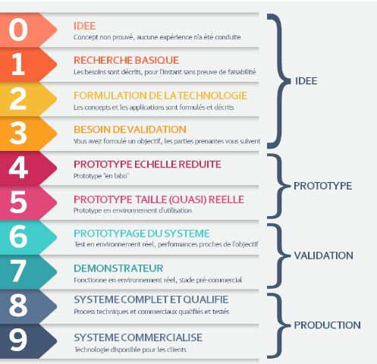
Quel est, selon vous le niveau de TRL du projet dans son ensemble : en début de projet et attendu en fin de projet ? Le TRL (Technology Readiness Level ou niveau de maturité technologique) est un système de mesure employé pour évaluer le niveau de maturité d’une technologie. Développé et utilisé d’abord par la NASA dans les années 70/80, l’usage des TRL est aujourd’hui répandu. L’échelle comporte 9 niveaux de maturité (de 1 faible à 9 fort) ; plus le niveau est haut, plus la technologie est sécurisée pour une mise sur le marché en tant que produit (ex. une application logicielle, un tracteur) ou composant à intégrer à un système (un capteur de véhicule autonome, un procédé chimique). Si plusieurs solutions innovantes sont développées dans le cadre du projet, pour vous aider, vous pouvez par exemple choisir le niveau de TRL du système complet, ou de la solution que vous jugez principale car c’est la plus innovante ou c’est la solution innovante ayant les meilleures perspectives industrielles et/ou commerciales. Remarque : le TRL « Projet » peut paraitre non pertinent. Cette approximation n’en est pas moins une information sur le projet dans sa globalité et est utile à l’évaluation de la politique de soutien France 2030.

TRL PROJET = Technology Readiness Level
Technologie visée (brique ou système complet) - justifier votre choix si besoin
TRL début de projet | Il s'agit de la valeur réelle en T, ou la situation de référence avant l'aide
TRL (cible) fin de projet | Il s'agit de la valeur cible attendue dans le projet (estimation en début de projet)

KPI nombre de BREVETS : dépôts effectués pendant le projet / envisagés à la suite du projet Les brevets sont à compléter uniquement par le chef de file, à l'échelle du projet dans son ensemble

Considérer les dépôts de brevet pendant le projet puis post-projet, auprès de l’INPI ou Office de brevets européen (OEB) ou international (OMPI). Il n’est pas nécessaire que le brevet soit accepté. Les co-brevets (produits dans le cadre d’un consortium) potentiellement déposés par plusieurs bénéficiaires dans le cadre d’un même projet ne doivent être comptabilisés qu’une seule fois.

BREVETS
Nbre de Brevets qui seront déposés pendant le projet | Il s’agit de la valeur cible attendue dans le projet (estimation en début de projet)
Nbre de Brevets qui seront déposés après le projet | Il s’agit de la valeur cible escomptée post projet (découlant du projet), renseignée en fin de projet Attention faux-ami, il s’agit d’un prévisionnel et non d’un réalisé

